indėlis
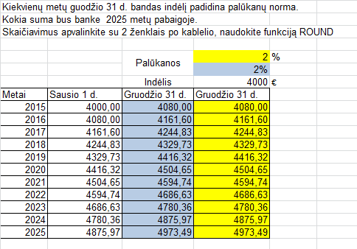
Kiekvienų metų guodžio 31 d. bandas indėlį padidina palūkanų norma.
Kokia suma bus banke 2025 metų pabaigoje.
Skaičiavimus apvalinkite su 2 ženklais po kablelio, naudokite funkciją ROUND

 |  | Palūkanos | 2 | %
 |  |  | 2%
 |  | Indėlis | 4000 | €
Metai | Sausio 1 d. | Gruodžio 31 d. | Gruodžio 31 d.
2015 | 4000.00
2016
2017
2018
2019
2020
2021
2022
2023
2024
2025

paskola
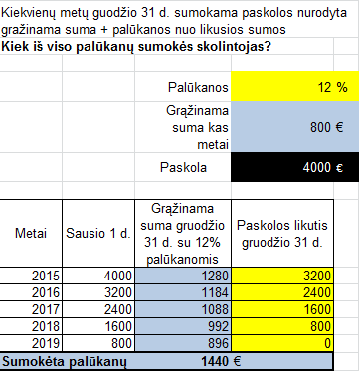
Kiekvienų metų guodžio 31 d. sumokama paskolos nurodyta gražinama suma + palūkanos nuo likusios sumos
Kiek iš viso palūkanų sumokės skolintojas?

 |  | Palūkanos | 12 | %
 |  | Grąžinama suma kas metai | 800 | €
 |  | Paskola | 4000 | €

Metai | Sausio 1 d. | Grąžinama suma gruodžio 31 d. su 12% palūkanomis | Paskolos likutis gruodžio 31 d.
2015 | 4000
2016 | 0
2017 | 0
2018 | 0
2019 | 0
Sumokėta palūkanų

konkursas
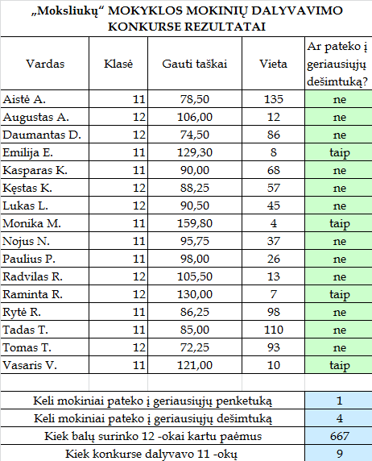
„Moksliukų“ MOKYKLOS MOKINIŲ DALYVAVIMO KONKURSE REZULTATAI
Vardas | Klasė | Gauti taškai | Vieta | Ar pateko į geriausiųjų dešimtuką?
Aistė A. | 11 | 78.50 | 135
Augustas A. | 12 | 106.00 | 12
Daumantas D. | 12 | 74.50 | 86
Emilija E. | 11 | 129.30 | 8
Kasparas K. | 11 | 90.00 | 68
Kęstas K. | 12 | 88.25 | 57
Lukas L. | 12 | 90.50 | 45
Monika M. | 11 | 159.80 | 4
Nojus N. | 11 | 95.75 | 37
Paulius P. | 11 | 98.00 | 26
Radvilas R. | 12 | 105.50 | 13
Raminta R. | 12 | 130.00 | 7
Rytė R. | 11 | 86.25 | 98
Tadas T. | 11 | 85.00 | 110
Tomas T. | 12 | 72.25 | 93
Vasaris V. | 11 | 121.00 | 10

Keli mokiniai pateko į geriausiųjų penketuką
Keli mokiniai pateko į geriausiųjų dešimtuką
Kiek balų surinko 12 -okai kartu paėmus
Kiek konkurse dalyvavo 11 -okų

diagrama
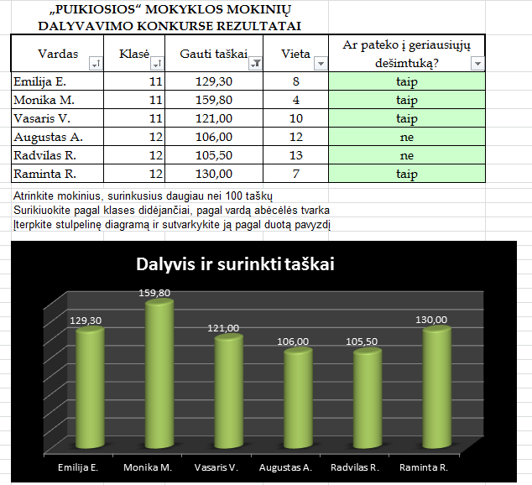
„PUIKIOSIOS“ MOKYKLOS MOKINIŲ DALYVAVIMO KONKURSE REZULTATAI
Vardas | Klasė | Gauti taškai | Vieta | Ar pateko į geriausiųjų dešimtuką?
Aistė A. | 11 | 78.50 | 135
Augustas A. | 12 | 106.00 | 12
Daumantas D. | 12 | 74.50 | 86
Emilija E. | 11 | 129.30 | 8
Kasparas K. | 11 | 90.00 | 68
Kęstas K. | 12 | 88.25 | 57
Lukas L. | 12 | 90.50 | 45
Monika M. | 11 | 159.80 | 4
Nojus N. | 11 | 95.75 | 37
Paulius P. | 11 | 98.00 | 26
Radvilas R. | 12 | 105.50 | 13
Raminta R. | 12 | 130.00 | 7
Rytė R. | 11 | 86.25 | 98
Tadas T. | 11 | 85.00 | 110
Tomas T. | 12 | 72.25 | 93
Vasaris V. | 11 | 121.00 | 10

Atrinkite mokinius, surinkusius daugiau nei 100 taškų
Surikiuokite pagal klases didėjančiai, pagal vardą abėcėlės tvarka
Įterpkite stulpelinę diagramą ir sutvarkykite ją pagal duotą pavyzdį

data
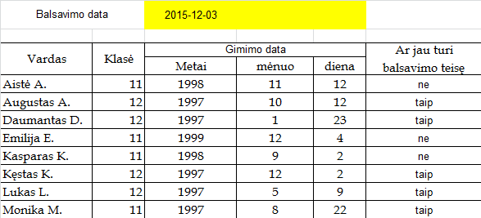
Balsavimo data |  | 2015-12-03

Vardas | Klasė | Gimimo data |  |  | Ar jau turi balsavimo teisę
 |  | Metai | mėnuo | diena
Aistė A. | 11 | 1998 | 11 | 12
Augustas A. | 12 | 1997 | 10 | 12
Daumantas D. | 12 | 1997 | 1 | 23
Emilija E. | 11 | 1999 | 12 | 4
Kasparas K. | 11 | 1998 | 9 | 2
Kęstas K. | 12 | 1997 | 12 | 2
Lukas L. | 12 | 1997 | 5 | 9
Monika M. | 11 | 1997 | 8 | 22

prekės_galiojimas
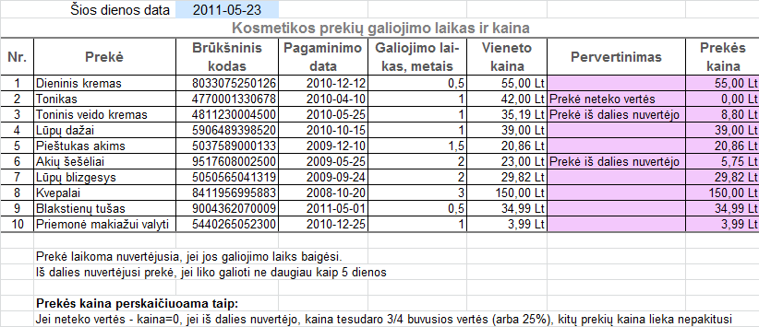
Šios dienos data |  | 2011-05-23
Kosmetikos prekių galiojimo laikas ir kaina
Nr. | Prekė | Brūkšninis kodas | Pagaminimo data | Galiojimo lai-kas, metais | Vieneto kaina | Pervertinimas | Prekės kaina
1 | Dieninis kremas | 8033075250126 | 2010-12-12 | 0.5 | 55.00 Lt
2 | Tonikas | 4770001330678 | 2010-04-10 | 1 | 42.00 Lt
3 | Toninis veido kremas | 4811230004500 | 2010-05-25 | 1 | 35.19 Lt
4 | Lūpų dažai | 5906489398520 | 2010-10-15 | 1 | 39.00 Lt
5 | Pieštukas akims | 5037589000133 | 2009-12-10 | 1.5 | 20.86 Lt
6 | Akių šešėliai | 9517608002500 | 2009-05-25 | 2 | 23.00 Lt
7 | Lūpų blizgesys | 5050565041319 | 2009-09-24 | 2 | 29.82 Lt
8 | Kvepalai | 8411956995883 | 2008-10-20 | 3 | 150.00 Lt
9 | Blakstienų tušas | 9004362070009 | 2011-05-01 | 0.5 | 34.99 Lt
10 | Priemonė makiažui valyti | 5440265052300 | 2010-12-25 | 1 | 3.99 Lt

 | Prekė laikoma nuvertėjusia, jei jos galiojimo laiks baigėsi.
 | Iš dalies nuvertėjusi prekė, jei liko galioti ne daugiau kaip 5 dienos

 | Prekės kaina perskaičiuoama taip:
 | Jei neteko vertės - kaina=0, jei iš dalies nuvertėjo, kaina tesudaro 3/4 buvusios vertės (arba 25%), kitų prekių kaina lieka nepakitusi

